Прайс
Москва: тел.: +7(495) 505-54-49, тел.: +7(915) 318-72-25 (Кристина) тел.: +7(961) 206-14-57 Skype: karavanmoscow Оптовый склад г. Москва: ул. Дмитровское шоссе 157 БЦ "Гефест" стр. 5 Сочи: тел.: +7(918) 600 93 98 (Основной склад) тел.: +7(918) 400 81 03 (Карина) Skype: karavanmarket Основной оптовый склад: г. Адлер, ул. Просвещения 118 б, рядом с Ж/Д Вокзалом Оптовый магазин: г.Сочи, Краснодарское кольцо, рынок Авангард Розничный магазин: г. Адлер, ул. Ленина 10, ТК "Славутич" Геленджик: тел.: +7(918) 353 21 20 Оптовый склад г. Геленджик, ул.Тельмана, 146 (территория "Стройторг") По всем вопросам обращаться на электронный адрес karavanmarket@mail.ru |  |  | ПРАЙС-ЛИСТ на 11.10.2015 |  |  | Для того чтобы сделать заказ: Необходимо в поле "Количество к заказу" на против нужного товара, ввести необходимое количество товара. Сумма заказа рассчитывается автоматически, и выводится в поле "Сумма заказа" на желтом фоне. Затем отправить файл на адрес karavanmarket@mail.ru

 |  |  |  |  | Сумма заказа: | 0

Фото | Артикул | Наименование товаров | Страна | Цена | Количество к заказу
 |  | Вазы из стекла
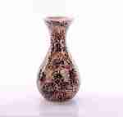 | KRYM01-1 | Ваза стеклянная Мозаика KRYM01-1 Описание: высота 30см., &empty;16см., стекло, зеркальная мозаика, ручная работа | Китай | 1260 | 0
 | KRYM01-2 | Ваза стеклянная Мозаика KRYM01-2 Описание: высота 30см., &empty;16см., стекло, зеркальная мозаика, ручная работа | Китай | 1260 | 0
 | KRYM01-3 | Ваза стеклянная Мозаика KRYM01-3 Описание: высота 30см., &empty;16см., стекло, зеркальная мозаика, ручная работа | Китай | 1260 | 0
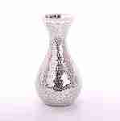 | KRYM01-4 | Ваза стеклянная Мозаика KRYM01-4 Описание: высота 30см., &empty;16см., стекло, зеркальная мозаика, ручная работа | Китай | 1260 | 0
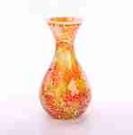 | KRYM01-5 | Ваза стеклянная Мозаика KRYM01-5 Описание: высота 30см., &empty;16см., стекло, зеркальная мозаика, ручная работа | Китай | 1260 | 0
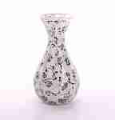 | KRYM01-6 | Ваза стеклянная Мозаика KRYM01-6 Описание: высота 30см., &empty;16см., стекло, зеркальная мозаика, ручная работа | Китай | 1260 | 0
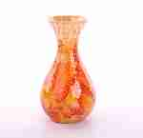 | KRYM01-7 | Ваза стеклянная Мозаика KRYM01-7 Описание: высота 30см., &empty;16см., стекло, зеркальная мозаика, ручная работа | Китай | 1260 | 0
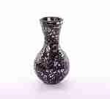 | KRYM02-1 | Ваза стеклянная Мозаика KRYM02-1 Описание: высота 25см., &empty;14см., стекло, зеркальная мозаика, ручная работа | Китай | 1140 | 0
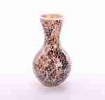 | KRYM02-4 | Ваза стеклянная Мозаика KRYM02-4 Описание: высота 25см., &empty;14см., стекло, зеркальная мозаика, ручная работа | Китай | 1140 | 0
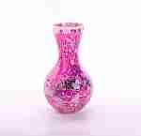 | KRYM02-5 | Ваза стеклянная Мозаика KRYM02-5 Описание: высота 25см., &empty;14см., стекло, зеркальная мозаика, ручная работа | Китай | 1140 | 0
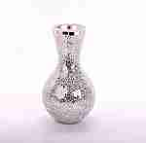 | KRYM02-6 | Ваза стеклянная Мозаика KRYM02-6 Описание: высота 25см., &empty;14см., стекло, зеркальная мозаика, ручная работа | Китай | 1140 | 0
 | KRYM02-7 | Ваза стеклянная Мозаика KRYM02-7 Описание: высота 25см., &empty;14см., стекло, зеркальная мозаика, ручная работа | Китай | 1140 | 0
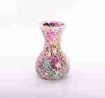 | KRYM03-1 | Ваза стеклянная Мозаика KRYM03-1 Описание: высота 20см., &empty;12см., стекло, зеркальная мозаика, ручная работа | Китай | 972 | 0
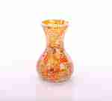 | KRYM03-2 | Ваза стеклянная Мозаика KRYM03-2 Описание: высота 20см., &empty;12см., стекло, зеркальная мозаика, ручная работа | Китай | 972 | 0
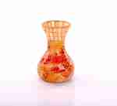 | KRYM03-3 | Ваза стеклянная Мозаика KRYM03-3 Описание: высота 20см., &empty;12см., стекло, зеркальная мозаика, ручная работа | Китай | 972 | 0
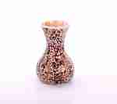 | KRYM03-4 | Ваза стеклянная Мозаика KRYM03-4 Описание: высота 20см., &empty;12см., стекло, зеркальная мозаика, ручная работа | Китай | 972 | 0
 | KRYM03-5 | Ваза стеклянная Мозаика KRYM03-5 Описание: высота 20см., &empty;12см., стекло, зеркальная мозаика, ручная работа | Китай | 972 | 0
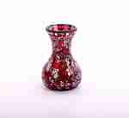 | KRYM03-6 | Ваза стеклянная Мозаика KRYM03-6 Описание: высота 20см., &empty;12см., стекло, зеркальная мозаика, ручная работа | Китай | 972 | 0
 | KRYM03-7 | Ваза стеклянная Мозаика KRYM03-7 Описание: высота 20см., &empty;12см., стекло, зеркальная мозаика, ручная работа | Китай | 972 | 0
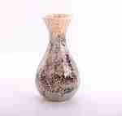 | KRYM01-8 | Ваза стеклянная Мозаика KRYM01-8 Описание: высота 30см., &empty;16см., стекло, зеркальная мозаика, ручная работа | Китай | 1260 | 0
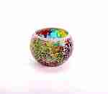 | KRYM05-2 | Мини-ваза подсвечник Мозаика KRYM05-2 Описание: высота 7см., &empty;9см., стекло, зеркальная мозаика, ручная работа | Китай | 198 | 0
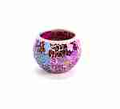 | KRYM05-3 | Мини-ваза подсвечник Мозаика KRYM05-3 Описание: высота 7см., &empty;9см., стекло, зеркальная мозаика, ручная работа | Китай | 198 | 0
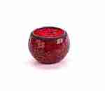 | KRYM05-4 | Мини-ваза подсвечник Мозаика KRYM05-4 Описание: высота 7см., &empty;9см., стекло, зеркальная мозаика, ручная работа | Китай | 198 | 0
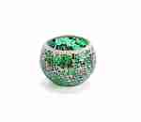 | KRYM05-5 | Мини-ваза подсвечник Мозаика KRYM05-5 Описание: высота 7см., &empty;9см., стекло, зеркальная мозаика, ручная работа | Китай | 198 | 0
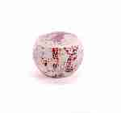 | KRYM05-6 | Мини-ваза подсвечник Мозаика KRYM05-6 Описание: высота 7см., &empty;9см., стекло, зеркальная мозаика, ручная работа | Китай | 198 | 0
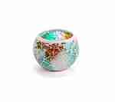 | KRYM05-7 | Мини-ваза подсвечник Мозаика KRYM05-7 Описание: высота 7см., &empty;9см., стекло, зеркальная мозаика, ручная работа | Китай | 198 | 0
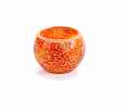 | KRYM05-1 | Мини-ваза подсвечник Мозаика KRYM05-1 Описание: высота 7см., &empty;9см., стекло, зеркальная мозаика, ручная работа | Китай | 198 | 0
 | KRYM05-8 | Мини-ваза подсвечник Мозаика KRYM05-8 Описание: высота 7см., &empty;9см., стекло, зеркальная мозаика, ручная работа | Китай | 198 | 0
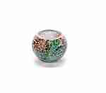 | KRYM04-1 | Мини-ваза подсвечник Мозаика KRYM04-1 Описание: высота 6см., &empty;8см., стекло, зеркальная мозаика, ручная работа | Китай | 162 | 0
 | KRYM04-2 | Мини-ваза подсвечник Мозаика KRYM04-2 Описание: высота 6см., &empty;8см., стекло, зеркальная мозаика, ручная работа | Китай | 162 | 0
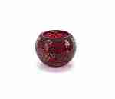 | KRYM04-3 | Мини-ваза подсвечник Мозаика KRYM04-3 Описание: высота 6см., &empty;8см., стекло, зеркальная мозаика, ручная работа | Китай | 162 | 0
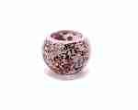 | KRYM04-4 | Мини-ваза подсвечник Мозаика KRYM04-4 Описание: высота 6см., &empty;8см., стекло, зеркальная мозаика, ручная работа | Китай | 162 | 0
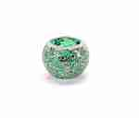 | KRYM04-5 | Мини-ваза подсвечник Мозаика KRYM04-5 Описание: высота 6см., &empty;8см., стекло, зеркальная мозаика, ручная работа | Китай | 162 | 0
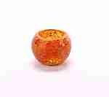 | KRYM04-6 | Мини-ваза подсвечник Мозаика KRYM04-6 Описание: высота 6см., &empty;8см., стекло, зеркальная мозаика, ручная работа | Китай | 162 | 0
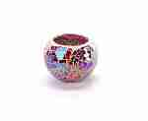 | KRYM04-7 | Мини-ваза подсвечник Мозаика KRYM04-7 Описание: высота 6см., &empty;8см., стекло, зеркальная мозаика, ручная работа | Китай | 162 | 0
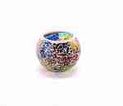 | KRYM04-8 | Мини-ваза подсвечник Мозаика KRYM04-8 Описание: высота 6см., &empty;8см., стекло, зеркальная мозаика, ручная работа | Китай | 162 | 0

 |  |  |  |  | Сумма заказа: | 0

